详细设计
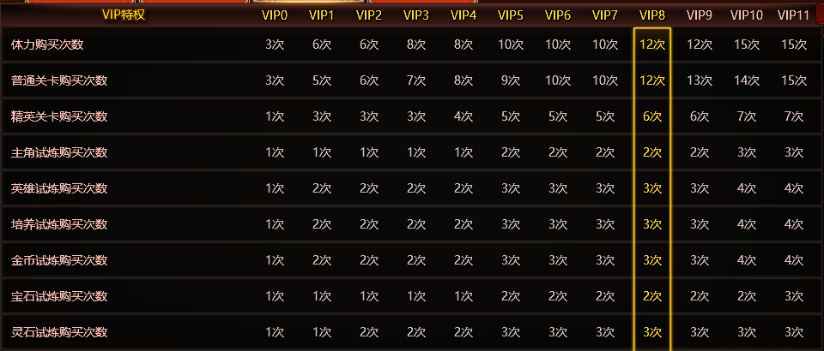
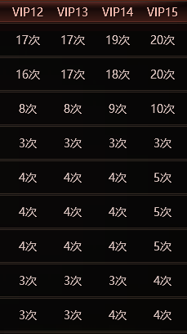
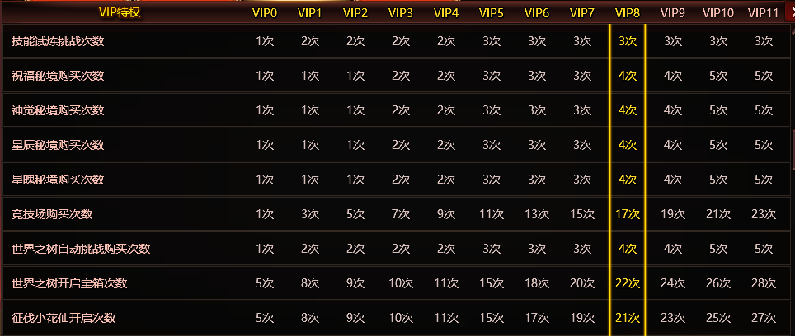
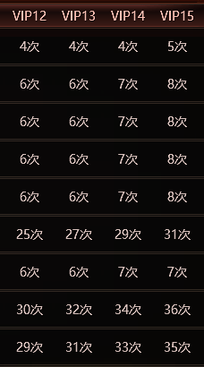
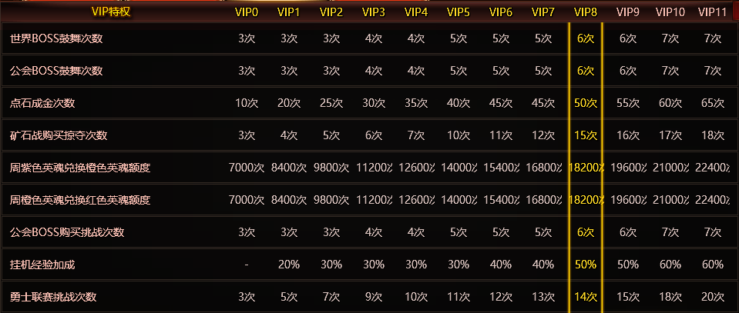
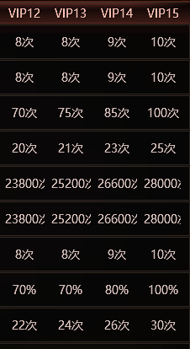
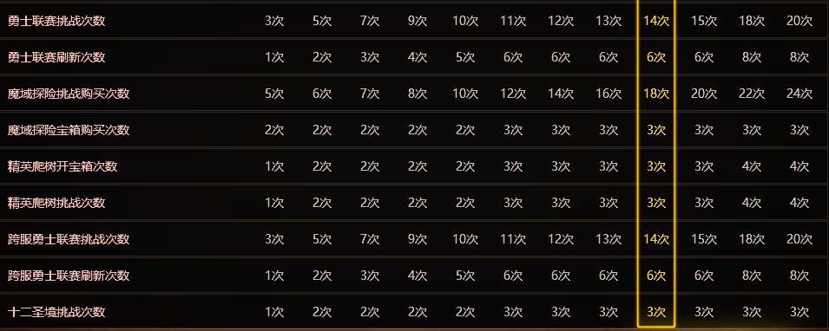
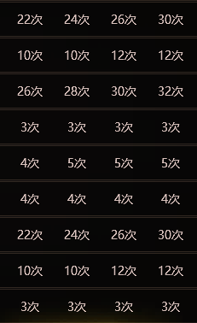
详细设计
 | 显示条件
 | 玩家当日购买次数已达上限，点击购买次数按钮时显示

 | 显示内容及规则
 | 玩家购买次数不足显示分为弹框及条幅提示两种
 | 弹框及条幅提示不可同时显示
 |  | 弹框显示
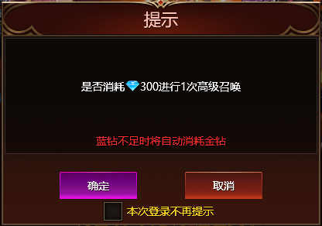

当前VIPX今日可购买次数已达上限
升至VIPX可增加购买次数X次

前 往

今日登陆不再显示

 |  | 显示规则
 |  |  | 玩家当日购买次数不足且未勾选不再提示按钮
 |  |  | 当前玩法或功能可以通过提升VIP等级增加购买次数
 |  | 显示内容

 |  |  | 显示玩家当前VIP等级

 |  |  | 显示当前玩法或功能下一阶段可增加购买次数所需VIP等级，及和当前VIP等级购买次数的差值
 |  | 操作
 |  |  | 点击提示弹框前往按钮跳转至VIP首页
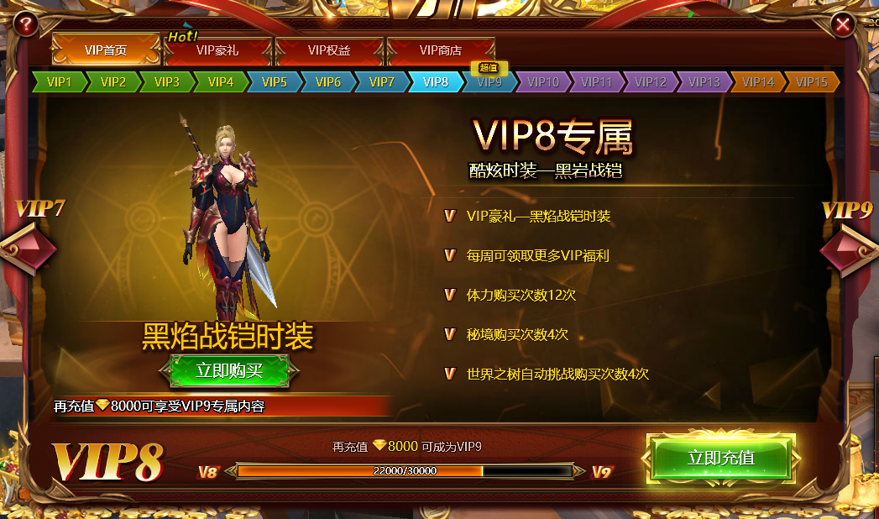

 |  |  | 点击提示弹框取消按钮返回至上级页面
 |  |  | 若玩家勾选本次登陆不再提示，则所有应用本弹框提示的玩法及功能，当玩家当日购买次数已达上限，点击购买次数按钮时不再弹出提示弹框，仅显示条幅提示
 |  | 条幅提示

 |  | 显示规则
 |  |  | 玩家勾选当日不再提示
 |  |  | 玩家无法通过提升VIP等级增加购买次数（或VIP等级达到最大）
 |  |  | 条幅提示显示方式不变
 |  | 应用位置及次数
 |  | 关联表格
 |  | 女3策划表格>VIP>VIP权益

